エビデンス
02_009_001

リクエスト | リスポンス

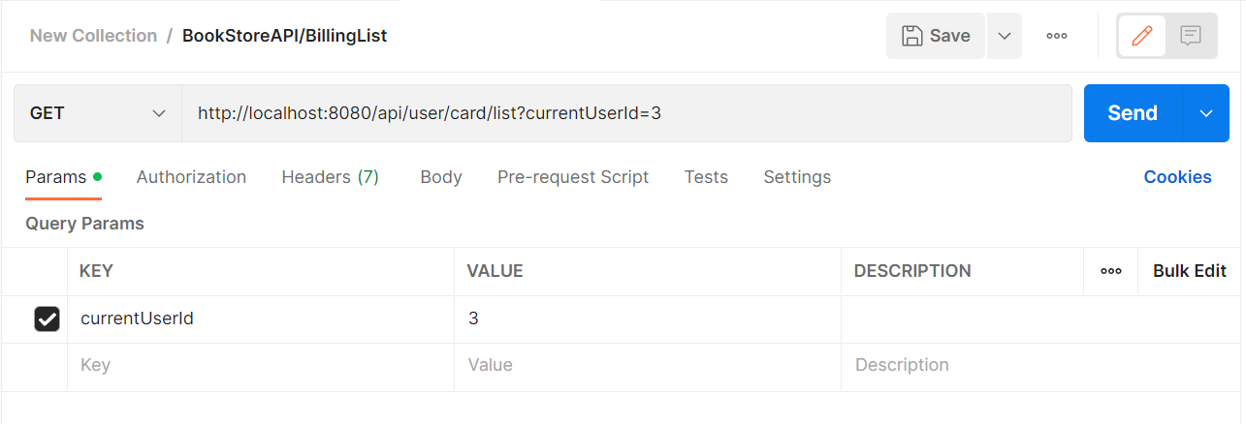
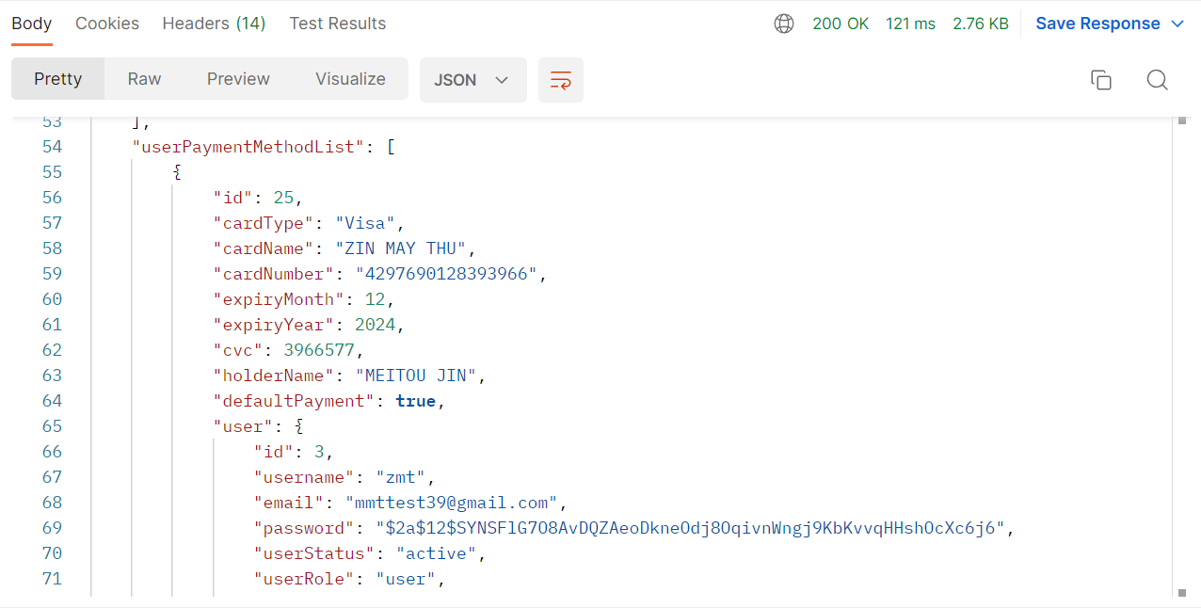

02_009_002

リクエスト | リスポンス

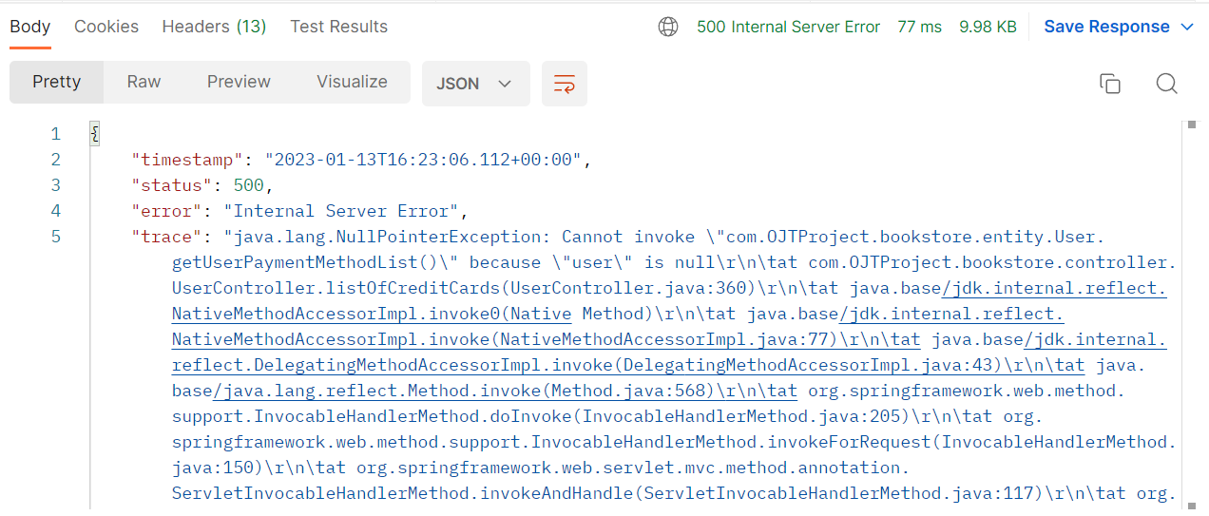


02_009_002

リクエスト | リスポンス

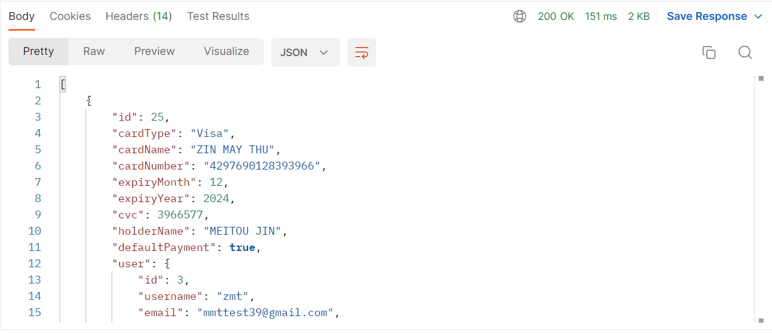

02_009_002

リクエスト | リスポンス

userPaymentId が正しくないこと
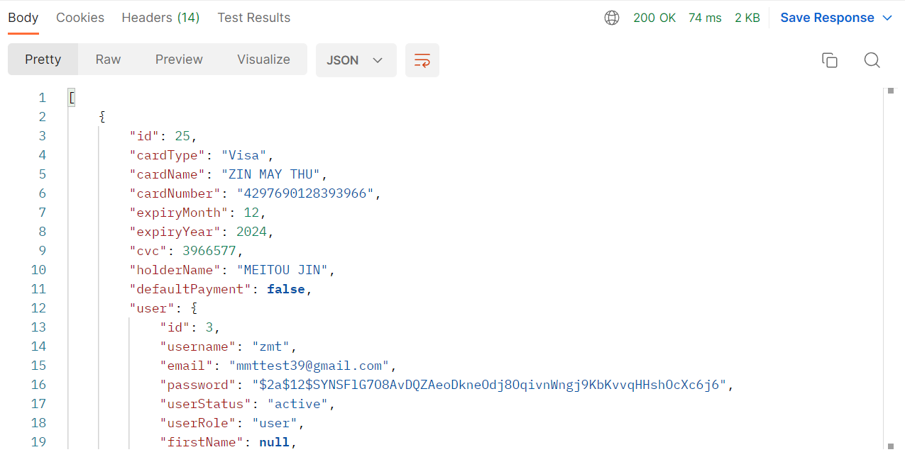

defaultPaymentが FALSE 返すこと

